調査地点
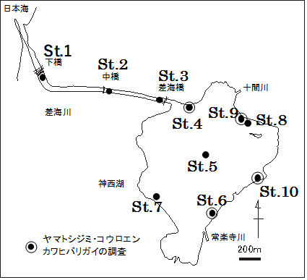
調査地点の緯度経度（度・分表示） |  |  |  |  | 調査地点の緯度経度（度数表示）
 | 緯度 |  | 経度 |  |  | 緯度 | 経度
地点 | 度 | 分 | 度 | 分 | 地点 | 度 | 度
1 | 35 | 20.027 | 132 | 39.972 | 1 | 35.33378 | 132.66620
2 | 35 | 19.970 | 132 | 40.379 | 2 | 35.33283 | 132.67298
3 | 35 | 19.929 | 132 | 40.695 | 3 | 35.33215 | 132.67825
4 | 35 | 19.898 | 132 | 40.814 | 4 | 35.33163 | 132.68023
5 | 35 | 19.676 | 132 | 40.919 | 5 | 35.32794 | 132.68198
6 | 35 | 19.437 | 132 | 41.051 | 6 | 35.32396 | 132.68418
7 | 35 | 19.473 | 132 | 40.705 | 7 | 35.32454 | 132.67841
8 | 35 | 19.808 | 132 | 41.246 | 8 | 35.33014 | 132.68744
9 | 35 | 19.833 | 132 | 41.233 | 9 | 35.33064 | 132.68710
10 | 35 | 19.550 | 132 | 41.300 | 10 | 35.32596 | 132.68820

神西湖定期調査地点図

